Observação

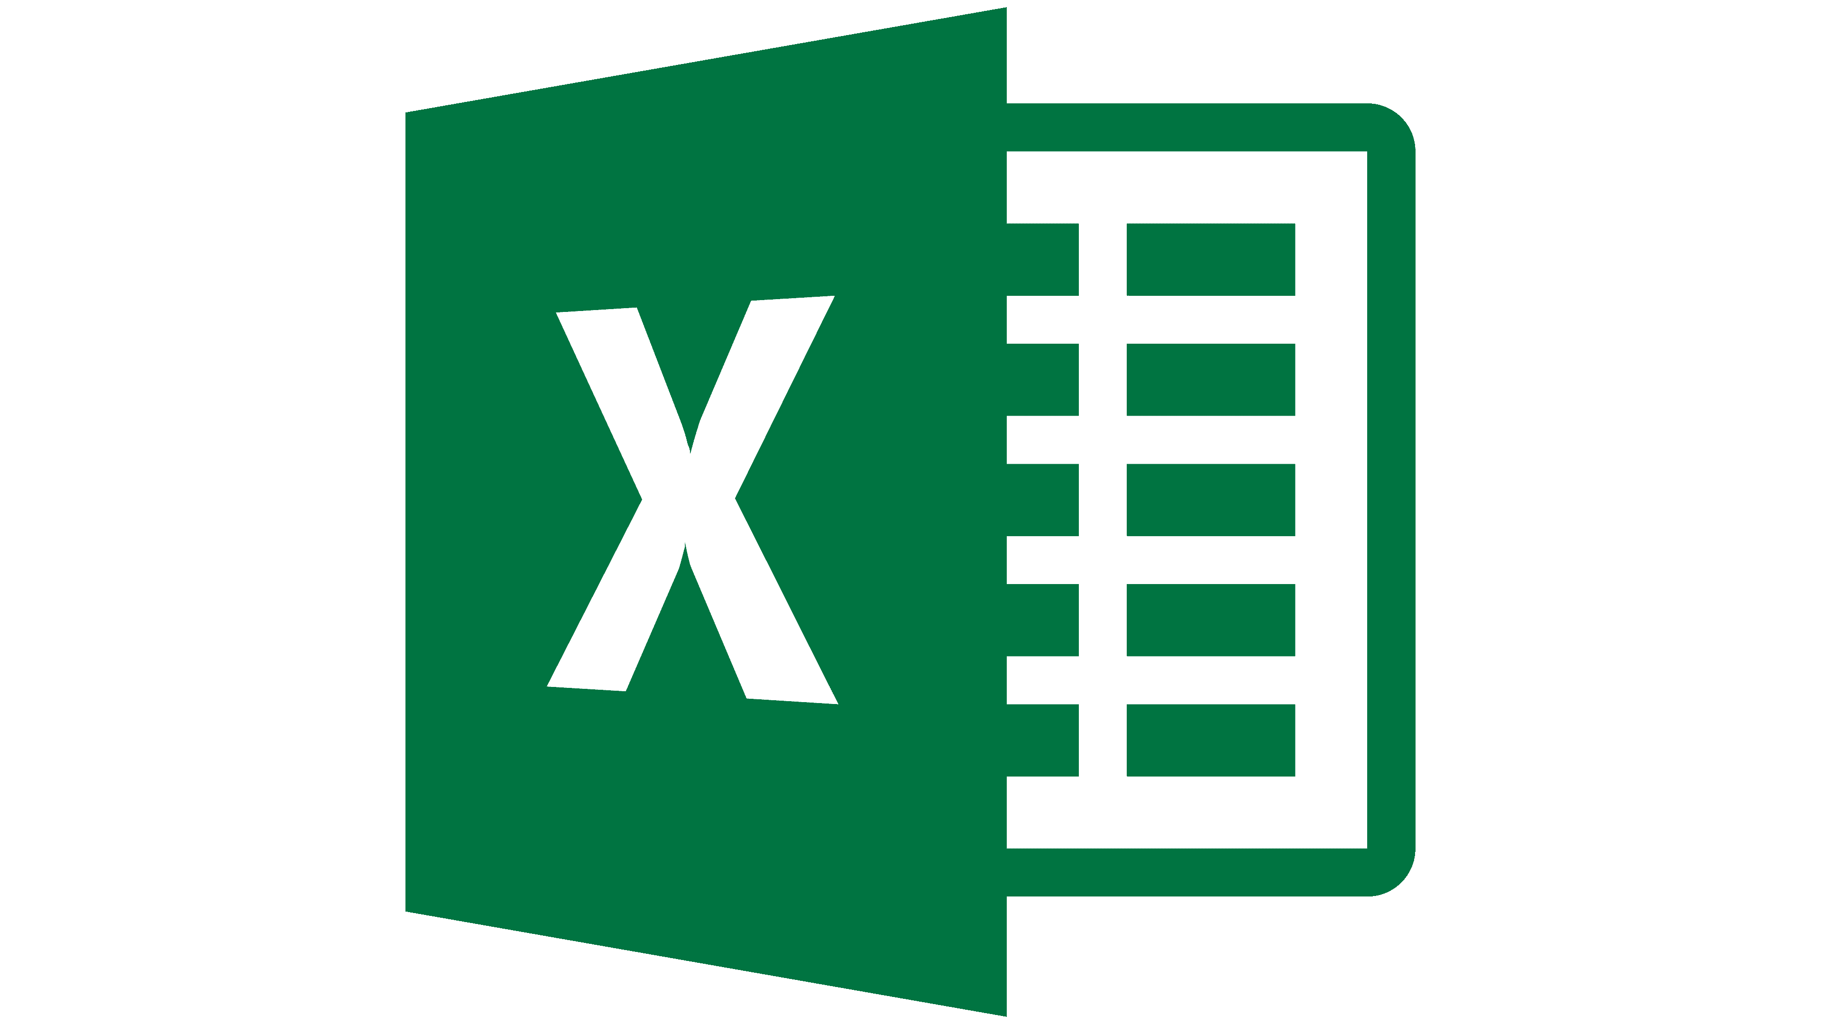 Robson Vaamonde LinkedIn: https://www.linkedin.com/in/robson-vaamonde-0b029028/ Instagram: https://www.instagram.com/procedimentoem/ YouTUBE: https://www.youtube.com/boraparapratica

Observação Importante antes de Começar
Todas as funções financeiras retorna valores negativos
Certifique-se de que esteja sendo consistente quanto às unidades usadas para especificar taxa e nper. Se fizer pagamentos mensais de um empréstimo de quatro anos com taxa de juros de 12% ao ano, use 12%/12 para taxa e 4*12 para nper. Se você fizer pagamentos anuais para o mesmo empréstimo, use 12% para taxa e 4 para nper.

O Microsoft Excel utiliza a Tabela Price SAF (Sistema de Amortização Francês): o SAF é um sistema onde as prestações pagas são sempre iguais, a prestação é composta da soma da amortização + os juros do período.

O Microsoft Excel utiliza Taxa de Juros Constante e Composta para o cálculo.
O Microsoft Excel utiliza Taxa de Juros Mensal para o cálculo.
a.a (ao ano Taxa/12), a.s (ao semestre Taxa/6), a.t (ano trimestre Taxa/3) e a.m (ao mês)

